Задание 1
 | Комментарий
1. Почему практики тест-дизайна нельзя применять сразу после получения требований?
Сначала надо уточнить какие функции продукта необходимо будет протестировать в первую очередь и начинать с них.
2. В какой ситуации классы эквивалентности и граничные значения могут существовать по отдельности? Аргументируй свой ответ и приведи примеры.
Если разделить КЭ на 2 класса: позитивные и негативные сценарии проверок - тогда граничные значения не используем. Далее делим эти классы уже на КЭ вводимых значений и тогда используем уже граничные значения.
3. Что такое эквивалентность? Что такое класс эквивалентности?
Эквивалентность - это равнозначность (одинаковость). Класс эквивалентностии - это набор входных данных, который обрабатывается программой по одному алгоритму или приводит к одному результату.
4. Можно ли исключить проверку в середине диапазона в пользу проверок на границах, входящих в диапазон? Аргументируй свой ответ.
Думаю не стоит так делать. Потому что часто возникют ошибки в алгоритме работы как раз на границах, входящих в диапазон. Например алгоритм должен выдавать "да" при значених больше или равно 2 (x>=2). Если проверять только границу (2), то будет "да". Вдруг разработчик ошибся и в алгоритме написал "x<=2", но при проверке только граничного значения мы всё равно получим "да".
5. Представь, что тебе нужно протестировать форму: у каждого поля есть валидатор. Результат работы формы зависит от комбинации данных в полях. Какие практики тест-дизайна следует применить и почему? Аргументируй свой ответ.
Техника попарного тестирования. Позволяет значительно сокраить количество тест-кейсов для проверки формы.
6. Какими способами можно оптимизировать количество проверок при работе с таблицами принятия решений? Аргументируй свой ответ.
Если тестировщик видит, что проверки с разными данными ведут к одинаковому ОР, то проверки можно сократить. Исправление: Когда составляем таблицу, то мы рассматриваем все возможные варианты полей и форм. Можно убрать невозможные варианты. Например есть форма с несколькими радиобатан на выбор. Одновременно две радио-кнопки нажаты быть не могут - по этому эти невозможные варианты можно убрать из таблицы принятия решений.
7. Ты знаешь, что попарное тестирование исключает часть проверок. Аргументируй, почему его можно применять.
Чтобы не проверять сочетания значений всех параметров со всеми, а только убедиться, что проверятся все уникальные пары значений параметров.
8. Опиши, чем чек-лист отличается от тест-кейсов. Приведи примеры, где применяют и то, и другое.
Чек-лист это список, содержащий ряд необходимых проверок. Тест-кейс - это написанная последовательность шагов с ожидаемым езультатом. Чек-лист можно использовать в команде, которая погружена в продукт и знает его. Тест-кейс можно дать пройти неподготовленному человеку, т.к. в нём описаны конкретные шаги, которые должны привести к конкретному Ожидаемому Результату.
9. Как правильно составить баг-репорт? Какие элементы баг-репорта — обязательные? Почему?
1) Заголовок (Что произошло - Когда произошло - Где произошло). 2) Описание, может быть не обязательно, позволяет боле подробно расшифровать название бага. 3) Шаги воспроизведения бага. 4) Ожидаемый результат. (ОР) 5) Фактический результат. (ФР) 6) Окружение (операционная система, браузер, ПК/телефон и т.д. - смотря какой продукт тестируем). 7) Скриншоты с багом или видео как мы получили баг. 8) критичность/приоритет. Обязательные поля: заголовок, шаги воспроизведения, ОР, ФР, окружение, критичность/приоритет.
10. По каким правилам составляют заголовок баг-репорта? Что будет, если составить заголовок неправильно?
По правилу "Что Где Когда": Что произошло - Когда произошло - Где произошло. Если заголовок не правильный - расплывчатый, то это усложняет работу как разработчиков, так и всех причастных к продукту. Самому потом будет сложно вспомнить что за баг без окрытия карточки с багом.
11. Из чего состоит клиент-серверная архитектура приложения? Кратко опиши функциональность каждого элемента.
Состоит из 3-х частей: клиент, сервер, база данных (БД). Клиент - приложение, с которым работает пользователь. Сервер - принимает запросы от Клиента, отправляет запрос в БД и после формирует и отправляет ответ на запрос Клиенту. База Данных - хранилище информации.
12. Опиши этапы обработки запроса после того, как в адресную строку браузера вводят URL: https://yandex.ru.
1) Браузер начинает искать сервер Обращается к DNS (система доменных имён) -> получает IP-адрес сервера Яндекс 2) Браузер устанавливает соединение с сервером. 3) Браузер отправляет HTTP-запрос, чтобы получить контент сайта. 4) Сервер обрабатывает запрос от браузера и отправляет ответ. 5) Браузер обрабатывает полученный ответ и «рисует» веб-страницу сайта Яндекс.
13. Опиши роль HTML, CSS и JS в создании веб-страницы. За что они отвечают?
HTML - я зык гипертекстовой разметки веб-страницы. Главная технология в верстке сайтов. CSS - каскадные таблицы стилей. Задаёт визуальное оформление: цвета, размеры шрифтов и т.д. (HTML элементов). JS - Javascript - различные подвижные эффекты, всплывающие окна и подсказки, кнопки и их нажатие.
14. Что такое кэш? Зачем он нужен? Какое правило нужно соблюдать при работе с кэшем в тестировании?
Кэш - это папка с копиями некоторых данных со страниц, которые пользоватеь посещал. Обычно в кэше сохраняются те элементы страницы, которые вряд ли успели измениться за промежуток времени между двумя запросами, — музыка, видео, изображения, стили, скрипты. При тестировании web-приложения надо отключать кэширование или чистить кэш вручную при каждом проходе.
15. Опиши уровни модели TCP/IP. За что отвечает каждый уровень? С каким уровнем тестировщик работает чаще всего?
В TCP/IP 4 уровня: 1) прикладной - запросы на передачу данных от приложений, один из самых распространных HTTP(S) 2) транспортный - контролирует и обеспечивает передачу данных по сети. На этом уровне работают протоколы UDP и TCP. 3) сетевой - данные формируются в пакеты; чтобы точно рассчитать маршрут доставки, добавляются адреса клиента и сервера. На этом уровне работает протокол IP (Internet Protocol), который формирует IP-адрес. 4) уровень сетевых интерфейсов - определяет, как упаковать данные, чтобы передать по сети. На нём также назначается оборудование, по которому данные передадутся в виде электрических или оптических сигналов. Основные протоколы — Ethernet (локальная сеть) и IEEE 802.11 (беспроводная сеть). Тестировщик чаще всего работает с прикладным и транспортным уровнями.
16. Чем отличаются протоколы TCP и UDP? В каких ситуациях применяют каждый из них? Приведи примеры.
Протокол TCP (Transmission Control Protocol) обеспечивает надёжную доставку данных. Перед отправкой данных между клиентом и сервером устанавливается соединение. Данные разбиваются на фрагменты, специальным образом нумеруются и отправляются. Сервер получает фрагменты данных, выстраивает в цепочку и сообщает об этом клиенту. Если один из фрагментов не дошёл, клиент отправляет его повторно. Протокол UDP (User Datagram Protocol) указывает только порты клиента и сервера: это не обеспечивает надёжную доставку данных, но гарантирует быструю скорость. Сообщение, которое передаёт протокол, содержит цельный фрагмент информации. Поэтому UDP не соединяет сервер с клиентом заранее. UDP не устанавливает соединение через «рукопожатие», но гарантирует быструю скорость. Фрагменты данных могут дублироваться или приходить в произвольном порядке. UDP илпользуют за потокового аудио и видео, а так же для VoIP-телефонии. В остальных случаях используют TCP.
17. Ты знаешь, что есть протоколы HTTP и HTTPS. - Чем отличаются HTTP и HTTPS? В каких случаях не стоит пользоваться HTTP? - Из каких компонентов состоит HTTP запрос: за что отвечает каждый? - Какие HTTP-методы ты знаешь? За что они отвечают? Приведи примеры применения разных методов. - Что такое код HTTP-ответа? Какие коды бывают?
HTTP (HyperText Transfer Protocol — протокол передачи гипертекста) — это протокол прикладного уровня, который позволяет клиенту и серверу обмениваться сообщениями. HTTPS - протокол HTTP с расширением защиты. Нужен для обеспечения безопасности, шифрует соединение по криптографическим протоколам: так клиент и сервер смогут безопасно обмениваться данными. HTTP запрос состоит из трёх блоков: 1) стартовая строка 2) заголовки 3) тело сообщения Методы: - GET (Запросить у сервера данные по определённому адресу) - какую страницу и с какой информацие загрузить в браузер. - POST (отправить данные на сервер) - данные для входа в личный кабинет, оплаты и т.д. Код HTTP-ответа - трёх значное число с кодом результата. 1хх - запрос принят, 2хх - ОК (выполнен запрос успешно), 3хх - запрос перенаправлен, 4хх - ошибка клиента, 5хх - ошибка сервера.
18. Опиши, из каких компонентов может состоять URL. За что отвечает каждый из них?
Логин:пароль - указывают серверу какой пользоваль к нему обратился. Имя хоста:порт - доменное имя или IP-адрес сервера, к которому обращается пользователь. Путь - местоположение ресурса, как путь к файлу/папке в файловой системе. Параметры запроса - дополнительные параметры, например данные поискового запроса. Фрагмент текста или якорь - позволяет сразу попасть в нужную часть страницы.
19. Какие виды мобильных приложений бывают? В чём особенность каждого?
1) Веб-приложения - используют клиент-серверную архитектуру и адаптированы под мобильные устройства. Веб-приложения не нужно устанавливать. Чтобы запустить веб-приложение на мобильном устройстве нужны: браузер, URL приложения и активное интернет-соединение. 2) Нативные - нужно устанавливать на устройство, может работать без интернета. Более производительны: они задействуют процессор и оперативную память мобильного устройства. 3) Гибридные приложения комбинируют свойства двух предыдущих: в основе «гибрида» —нативное приложение, его пишут отдельно под каждую платформу. Веб-содержание наполняют HTML, CSS и JavaScript — они могут быть едины для всех платформ. Так же как и нативные приложения, гибридные устанавливают через специальный файл. Чтобы оно работало, в большинстве случаев нужен постоянный доступ к интернету.
20. Чем эмулятор отличается от реального устройства? Кратко опиши недостатки и преимущества при тестировании.
Эмулятор запускается на ПК. Плюсы: покрыть много параметров мобильных устройств при проверке, быстрее приступить к тестированию приложения, если на руках нет реального устройства, автоматизировать тестирование пользовательского интерфейса. Минусы: нельзя изобразить работу датчиков девайса, оценить как работает приложение при прерывании звонком и т.д., оценить как работает геолокация, оценить производительность.
21. Проверь, есть ли ошибки в JSON Если да, напиши номер строки с ошибкой, опиши ошибку и предложи исправление.

Ссылка на иллюстрацию:
https://code.s3.yandex.net/qa/schemes/diploma-29.png
JSON c ошибкой. Убрать закрывающую скобку "}" в 26 строке. - нет ошибки Исправил: 1. строка 2 - убрать кавычки вокруг 1 2. строка 3 - надо взять в кавычки 3. строка 4 - пропущена скобка { 4. строка 15 - не хватает : после "save_as_doc" 5. строка 20 - пропущена скобка { 6. строка 23 - в "" нет действий (да или нет)
22. Что такое реляционная база данных? Чем она отличается от нереляционной?
Реляционные базы данных состоят из таблиц и связей между ними. Нереляционная база данных — это база данных, в которой не используется табличная схема строк и столбцов.
23. Напиши, какие виды JOIN бывают. В чем особенность каждого?
INNER JOIN он же просто JOIN - из строк левой и правой таблицы возвращаются только те строки, которые соответсвуют условию объединения; LEFT JOIN - возвращаются все строки левой таблицы. Данными правой таблицы дополняются только те строки левой таблицы, для которых выполняются условия соединения. Для недостающих данных вместо строк правой таблицы вставляются NULL-значения. RIGHT JOIN - возвращаются все строки правой таблицы. Данными левой таблицы дополняются только те строки правой таблицы, для которых выполняются условия соединения. Для недостающих данных вместо строк левой таблицы вставляются NULL-значения. FULL JOIN - возвращаются все строки левой таблицы и правой таблицы. Если для строк левой таблицы и правой таблицы выполняются условия соединения, то они объединяются в одну строку. Для строк, для которых не выполняются условия соединения, NULL-значения вставляются в зависимости от того данных какой таблицы в строке не имеется. CROSS JOIN - объединение каждой строки левой таблицы со всеми строками правой таблицы. Этот вид соединения иногда называют декартовым произведением.
Исходные данные для заданий ниже Ты тестируешь сервис, который доставляет еду за 30 минут. Пока это маленький стартап, поэтому ты работаешь всего с четырьмя таблицами: Orders — все доставленные заказы; ORDERS_ID — ID заказов, int; USER_ID — ID пользователей, int; EMPLOYEE_ID — ID сотрудников, int; DELIVERY_TIME — время доставки в минутах, int; ITEMS — список товаров, char; Users — пользователи; USER_ID — ID пользователей, int; FULL_NAME — полное ФИО пользователя, char; PHONE — номер телефона пользователя, char; ADDRESS — адрес пользователя, char; Employees — работники; EMPLOYEE_ID — ID сотрудника, int; FIRST_NAME —имя сотрудника, char; LAST_NAME — фамилия сотрудника, char; PHONE — телефон сотрудника, char; JOB_ID — ID специализации, int; Jobs — типы работ в сервисе JOB_ID — ID специализации, int; JOB_TYPE — тип специализации, char; HOURS — число рабочих часов в неделю, int; SALARY — зарплата сотрудника с данной специализацией в рублях, int;

Ссылка на иллюстрацию:
https://code.s3.yandex.net/qa/schemes/diploma-33.png

24. В службу поддержки пришло много жалоб: заказы, в которых есть гречка, доставляют почти час, хотя сервис обещает успеть в 30 минут. Проверь, действительно ли курьеры опаздывают. Выбери все заказы с товаром «гречка» и временем доставки свыше 30 минут. В результирующей таблице должны быть ID заказов и ID курьеров. В ответе приложи SQL-запрос.
Исправлено, убрал JOIN select ORDERS_ID, EMPLOYEE_ID from Orders where ITEMS like "%гречка% and DELIVERY_TIME > 30;
25. Менеджер предложил добавить новую функциональность в продукт: мониторинг, который показывает самых активных клиентов за всё время работы компании. Проверь, что список пользователей корректно выводится на экран. На этом этапе разработки достаточно проверить только ID клиентов. Выбери пять самых активных клиентов по количеству заказов. В результирующую таблицу выведи ID каждого пользователя и число заказов. Отсортируй данные по убыванию числа заказов, выбери пять самых активных клиентов. В ответе приложи SQL-запрос.
Исправлено, убрал JOIN select top 5 USER_ID, count (ORDERS_ID) as cnt from Orders group by USER_ID order by cnt desc; или select USER_ID, count (ORDERS_ID) as cnt from Orders group by USER_ID order by cnt desc limit 5;
26. Из бухгалтерии пришёл баг-репорт: зарплаты сотрудников рассчитываются некорректно. Оказалось, что почти все ошибки в расчётах — в расчётных листах менеджеров. Выведи список ID всех сотрудников, у которых в специализации содержится «менеджер», с зарплатой больше 70 000 рублей. В ответе приложи SQL-запрос.
select EMPLOYEE_ID from Employees join Jobs on Jobs.JOB_ID = Employees.JOB_ID where JOB_TYPE like "%менеджер%" and SALARY > 70000;
27. Изучи три ситуации и ответь на вопрос: стоит ли писать автотесты в этом случае? Аргументируй свой ответ. 1) Проект существует давно, у него написано много ручных тестов. 2) Проект временный: продлится всего несколько месяцев. 3) Проект нестабилен: в функциональность часто вносят изменения.
1) Стоит писать, чтобы ускорить тестирование старой части проекта при выпуске новых фич (регрессионное тестирование) 2) Не стоит, так как можно потратить больше времени на написание авто-тестов, чем на ручное тестирование, а сроки сжаты. 3) Не стоит, так как функциональность часто меняется и придётся так же часто переписывать авто-тесты.

Задание 2 артефакты
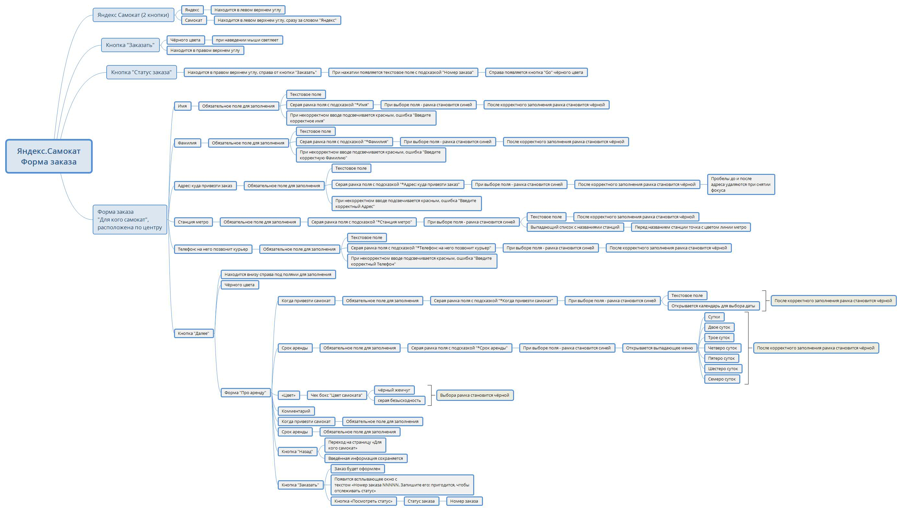
Скриншоты

mindmap | // вставь ссылку или картинку

Задание 2 чек-лист
№ | Описание проверки | Статус Яндекс.Браузер 1920х1080 | Статус Яндекс.Браузер 1280х720 | Статус Chrome 1920х1080 | Статус Chrome 1280х720 | ID Баг- репорта
 | Экран «Статус заказа»
1 | При нажатии на кнопку «Статус заказа» в шапке лендинга, появляется поле ввода«Номер заказа» | PASSED | PASSED | PASSED | PASSED
2 | Ввести значение и нажать кнопку "Go". Если номер заказа введён некорректно, появляется сообщение обошибке: «Такого заказа нет. Точно верный номер?» | PASSED | PASSED | PASSED | PASSED
3 | Ввести значение и нажать Enter. Если номер заказа введён некорректно, появляется сообщение обошибке: «Такого заказа нет. Точно верный номер?». | FAILED | FAILED | FAILED | FAILED | BUG-52785
4 | Ввести значение и нажать кнопку "Go" - появляется информация: Данные заказа пользователя | PASSED | PASSED | PASSED | PASSED
5 | Данные заказа пользователя: каждая позиция на новой строке Имя, Фамилия, Адрес, Станция метро, Телефон - после черта, Когда привезём, Срок аренды - после черта, Цвет, Комментарий. | FAILED | FAILED | FAILED | FAILED | BUG-54803 | Дата доставки рассчитывается дата + срок аренды
6 | Данные заказа пользователя: Названия полей (имя и т.д.) выровнены по левому краю, серый цвет шрифта. | PASSED | PASSED | PASSED | PASSED
7 | Данные заказа пользователя: данные в полях (кто, куда везти и т.д.) выровнены по правому краю, чёрный жирный шрифт. | PASSED | PASSED | PASSED | PASSED
8 | Для всех полей действует правило: если текст не умещается в однойстроке, он переносится на вторую. | FAILED | FAILED | FAILED | FAILED | BUG-52754
9 | Пользователь может ввести номер другого заказа и посмотреть его статус. | PASSED | PASSED | PASSED | PASSED
10 | Когда пользователь заходит на страницу проверки статуса заказа, у него отображается его последний заказ. | FAILED | FAILED | FAILED | FAILED | BUG-52860
11 | Статусы заказа расположены с правой стороны странцы на одном уровне с Данными заказа. Четыре статуса заказа, расположены один под другим. | PASSED | PASSED | PASSED | PASSED

 | Статусы заказа
 | 1 «Самокат на складе».
12 | Становится активным, когда пользователь сделал заказ. | PASSED | PASSED | PASSED | PASSED
13 | Цифра 1 в круге и статус выделены жирным. Круг и линия ко 2 статусу жирные. | PASSED | PASSED | PASSED | PASSED
14 | Под заголовком статуса подпись "Скоро курьер заберёт его" | PASSED | PASSED | PASSED | PASSED
15 | Остальные статусы серого цвета. | PASSED | PASSED | PASSED | PASSED
 | 2 «Курьер едет к вам»
16 | Становится активным, когда курьер подтвердилу себя в приложении, что принял заказ. | PASSED | PASSED | PASSED | PASSED
17 | Когда статус активен, вподписи появляется имя курьера: «Курьер <имя> едет к вам». | PASSED | PASSED | PASSED | PASSED
18 | Под заголовком статуса подпись "Номер для связи: 0101" | PASSED | PASSED | PASSED | PASSED
19 | Цифра 2 в круге и статус выделены жирным. Круг и линия к 3 статусу жирные, линия к статусу 1 серая | PASSED | PASSED | PASSED | PASSED
20 | Цифра 1 перед ним сменяется на галочку | PASSED | PASSED | PASSED | PASSED
 | 3 «Курьер на месте»
21 | Становится активным, когда курьер нажал кнопку«Завершить» у себя в приложении. | FAILED | FAILED | FAILED | FAILED | BUG-52870
22 | Под заголовком статуса подпись "Заберите самокат и оплатите аренду" | FAILED | FAILED | FAILED | FAILED | BUG-52870
23 | Цифра 3 в круге и статус выделены жирным. Круг и линия к 4 статусу жирные, линия к статусу 2 серая | FAILED | FAILED | FAILED | FAILED | BUG-52870
24 | Цифры предыдущих статусов сменились на галочки. | FAILED | FAILED | FAILED | FAILED | BUG-52870
 | 4 «Ну всё, теперь кататься»
25 | Становится активным, когда курьерподтвердил завершение заказа | PASSED | PASSED | PASSED | PASSED
26 | Цифра 4 в круге и статус выделены жирным. Линия к статусу 3 серая | PASSED | PASSED | PASSED | PASSED
27 | Цифры предыдущих статусов сменились на галочки. | PASSED | PASSED | PASSED | PASSED
28 | Под заголовком статуса подпись "Аренда закончится… | PASSED | PASSED | PASSED | PASSED
29 | Показываемое время рассчитывается от момента, когда самокат передали пользователю с учётом количества дней аренды. | PASSED | PASSED | PASSED | PASSED
30 | Когда время аренды заканчивается, статус меняется на «Время аренды кончилось» с подписью «Скоро курьер заберёт самокат». | PASSED | PASSED | PASSED | PASSED
 | Просроченный заказ
31 | Если заказ просрочен, его статус меняется на «Курьер задерживается», а подпись на «Не успеем привезти самокат вовремя. Чтобы уточнить статус заказа, позвоните в поддержку: 0101». | PASSED | PASSED | PASSED | PASSED
32 | Статус и подпись под свечиваются красным. | PASSED | PASSED | PASSED | PASSED
33 | Если пользователю доставили просроченный заказ, отсчёт времени доконца аренды начинается с момента получения заказа. | PASSED | PASSED | PASSED | PASSED

 | Кнопка "Отмена заказа"
34 | Если кликнуть по ней, появится всплывающее окно с текстом «Хотите отменить заказ?» На всплывающемокне две кнопки: «Отменить», «Назад» | PASSED | PASSED | PASSED | PASSED
35 | Если кликнуть по «Назад», пользователь вернётся на страницу статусазаказа. | PASSED | PASSED | PASSED | PASSED
36 | Если кликнуть по «Отменить», появится всплывающее окно с текстом«Заказ отменён. Возвращайтесь, мы всегда вас ждём :)» и кнопкой«Хорошо». | FAILED | FAILED | FAILED | FAILED | BUG-52840
37 | Кнопка «Хорошо» ведёт на главную страницу сайта. | PASSED | PASSED | PASSED | PASSED
38 | Пользователь может отменить заказ, пока курьер не взял его в работу. | FAILED | FAILED | FAILED | FAILED | BUG-52840
39 | Когда заказ уже у курьера, кнопка «Отменить заказ» будет не кликабельной. | FAILED | FAILED | FAILED | FAILED | BUG-53050
40 | Отменённый заказ удаляется из системы. Пользователь не может его посмотреть. | N/A | N/A | N/A | N/A | BUG-52840

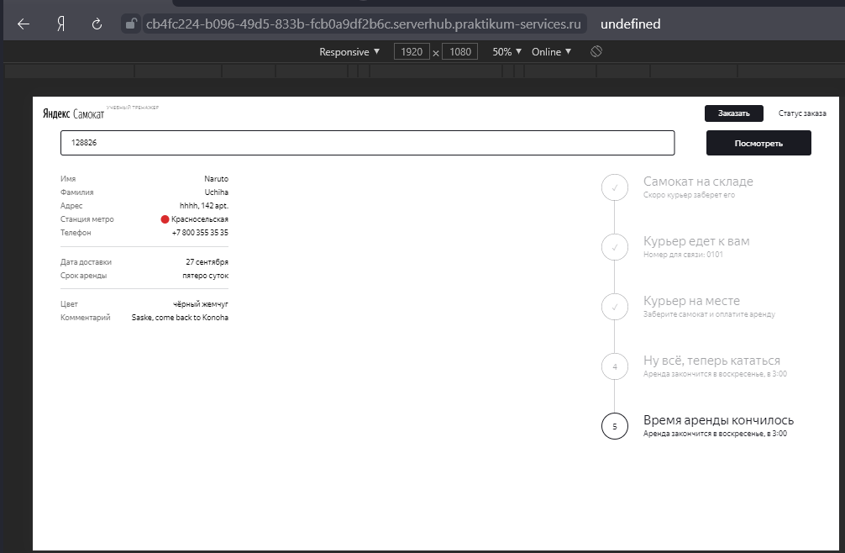
 | Доработка фронтенда
41 | Проверить, что в цепочку статусов добавлен пятый статус: «Время аренды кончилось» (Номер нового статуса в запросе = 3) | PASSED | PASSED | PASSED | PASSED

